关系图
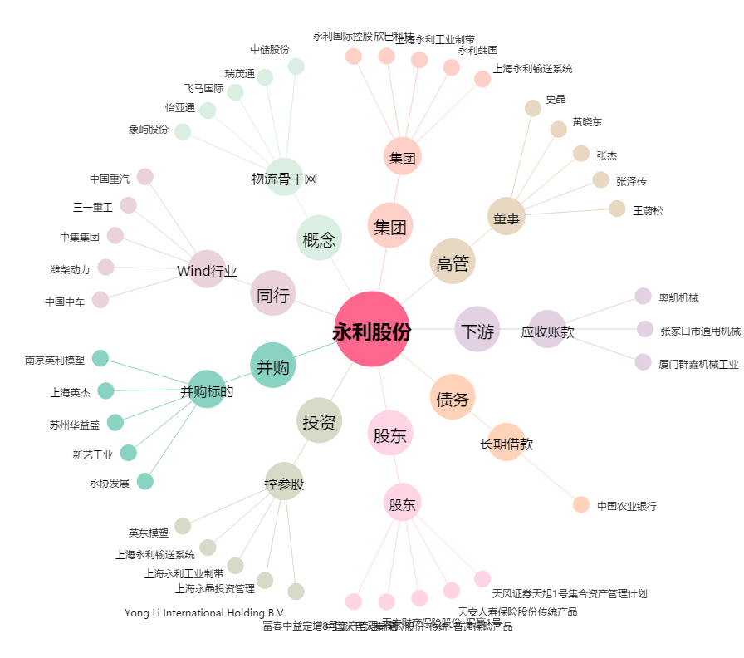
永利股份[300230.SZ] - 关系概览图

